個人情報画面
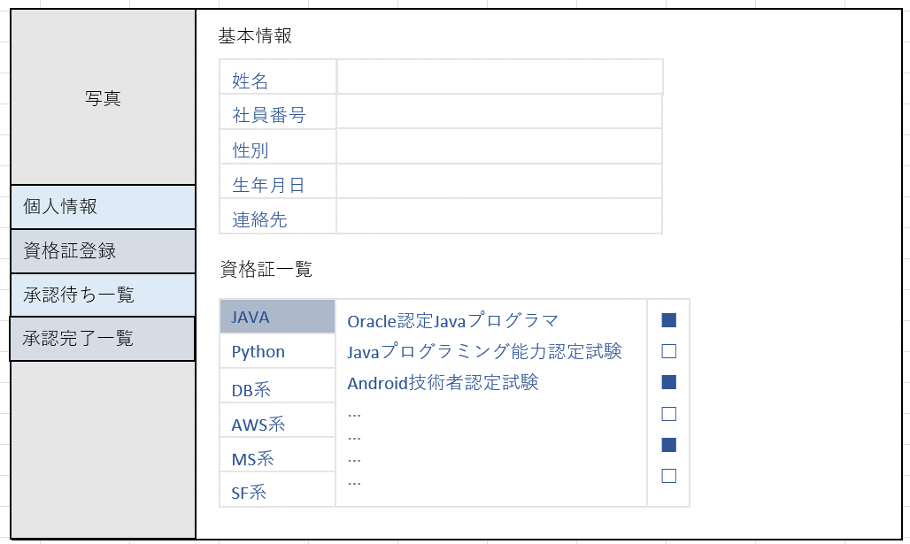
画面レイアウト仕様書
プロジェクト： | CS | 画面： | 個人情報画面 （USER02） | 作成者： | EB 熊文倩 | 作成日： | 2023-04-11

資格証登録画面
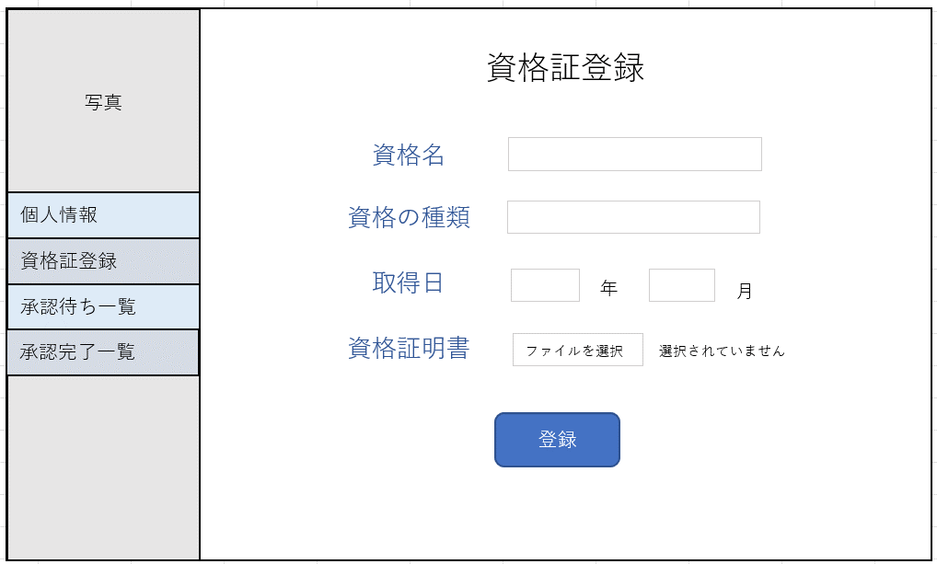
画面レイアウト仕様書
プロジェクト： | CS | 画面： | 資格証登録画面 （USER03） | 作成者： | EB 古屋 星陽 | 作成日： | 2023-04-11

承認待ち一覧画面
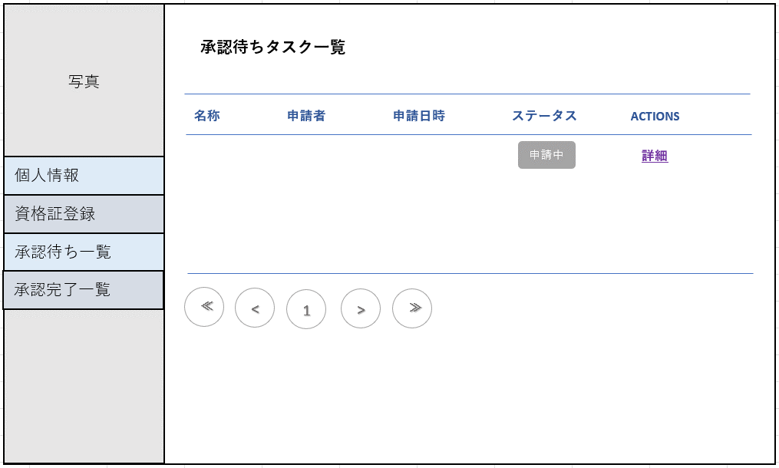
画面レイアウト仕様書
プロジェクト： | CS | 画面： | 承認待ち一覧画面 （USER04） | 作成者： | EB 戴玉霖 | 作成日： | 2023-04-11

承認完了一覧画面
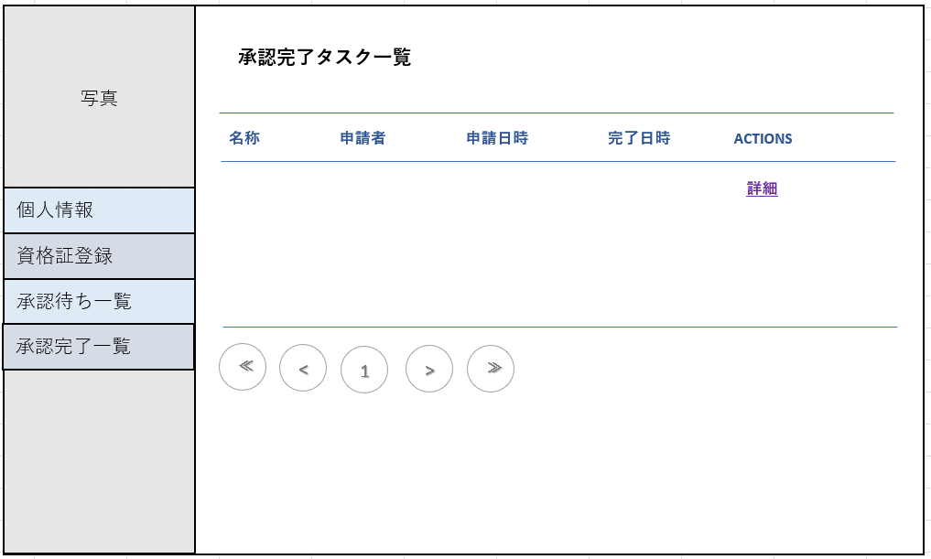
画面レイアウト仕様書
プロジェクト： | CS | 画面： | 承認完了一覧画面 （USER05） | 作成者： | EB 戴玉霖 | 作成日： | 2023-04-11

タスク詳細
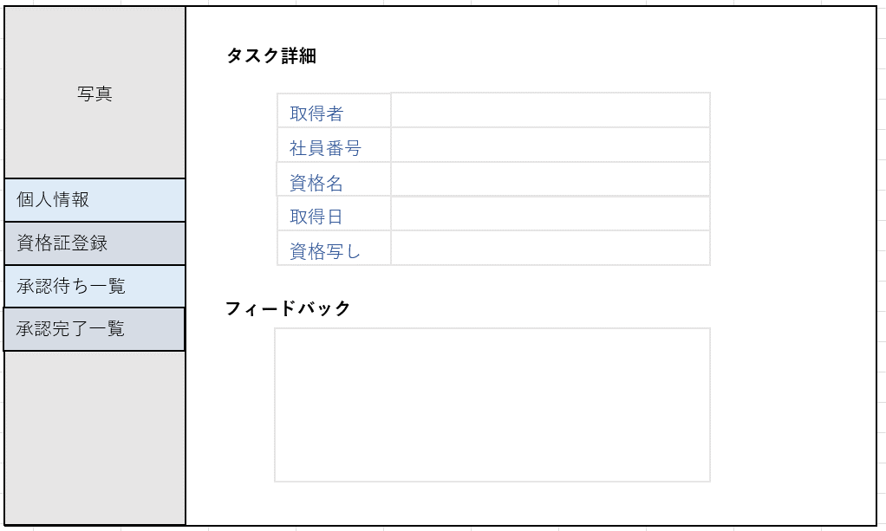
画面レイアウト仕様書
プロジェクト： | CS | 画面： | タスク詳細 （USER06） | 作成者： | EB 郭俊良 | 作成日： | 2023-04-11

